Sheet1
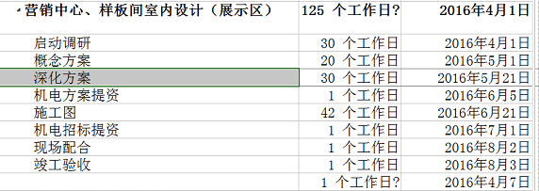
模板基本信息
模板名称:
项目类型:
项目大小:
参与人数:
项目总周期:

项目任务具体划分
任务(阶段)类型 | 任务(阶段)名称 | 父级任务(阶段)填写EXCEL所在行号;无填写0 | 前置任务(阶段)填写EXCEL所在行号 | 任务周期(工作日)整数 | 优先级(不填为普通) | 任务内容 | 任务要求 | PS 任务(阶段)类型：选择阶段或者任务即可 参照下图:阶段指的就是 [营销中心、样板间室内设计(展示区)] 任务指的是具体安排到的应该要做的事情如下图[启动调研、概念方案、深化方案等等] 父级任务(阶段)名称：如下图 深化方案的父级任务(阶段)名称为[营销中心、样板间室内设计(展示区)]请填写(所在EXCEL的行号) 前置任务：指的是做这个任务之前需要完成的任务，如下图 概念方案的前置任务就是启动调研(所在EXCEL的行号);前置任务如果有多个请用逗号分隔；
阶段 | 方案设计阶段 | 0 |  | 20
任务 | 设计主题、设计思路、色彩分析及梳理 | 11 |  | 1
任务 | 进一步动线梳理优化 | 11 | 12 | 2
任务 | 平面调整及优化，各功能区彩色平面、重点区设计示意 | 11 | 13 | 15
任务 | 室内主要空间及次要空间SU模型搭建及分析 | 11 | 13 | 15

